Платформенные весы
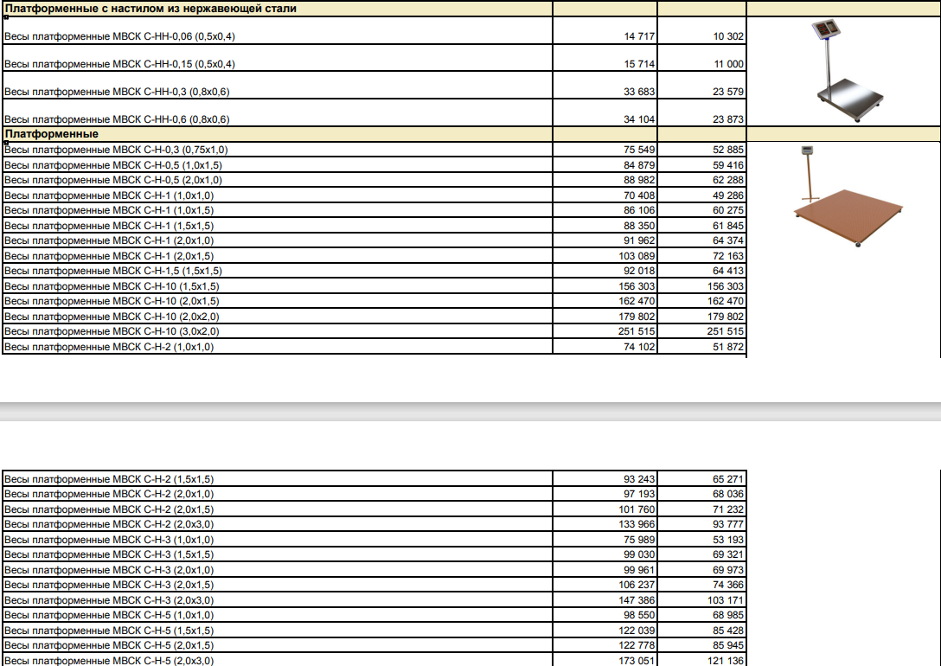
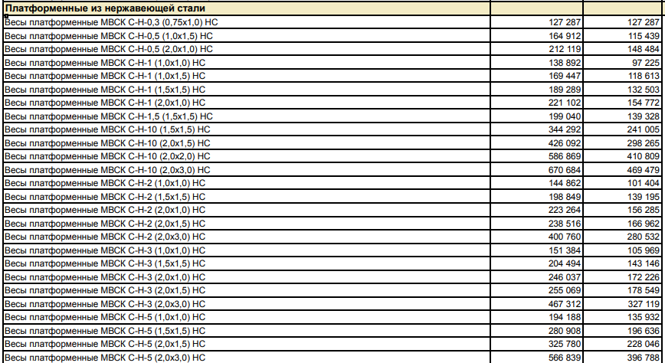
НАЛИЧИЕ
Наименование | Розничная | Дилерская | Количество | Примечание
Платформенные весы (наличие)
МВСК С-Н-0,5 (1,0х1,5), кабель 4 м., 4 жил. | 84879 | 59416 | 2 |  | АКЦИЯ ОКТЯБРЯ: При покупке платформенных весов -стойка для терминала в подарок!!!!
МВСК С-Н-1 (1,5х1,5), кабель 4 м., 4 жил. | 88350 | 61845 | 2
МВСК С-Н-3 (2,0х1,5), кабель 4 м., 4 жил. | 106237 | 74366 | 2
МВСК С-Н-2 (2,0х1,5), кабель 4 м., 4 жил. | 101760 | 71232 | 2
Срок отгрузки 4-5 рабочих дней (Время на поверку) /Изготовления 17*18 раб дней.

Поз изготовление (срок 18 рабочих дней) ЦЕНЫ С ПОВЕРКОЙ

